Hoja1
 | Product Backlogin |  |  | Sprint 2 | Historial del usuario | Tareas | Día 1 | Día 2 | Día 3 | Día 4 | Día 5
ID | Descripción | Porcentaje avance | Tiempo de realización |  | Soy pogramador en Java | Programar todo el código en Java | 8 | 6 | 4 | 3 | -
1 | Esquema inicial de la organización de la base de datos | 100% | 1 día |  | Soy pogramador en Javascript | Programar todo el código en Javascript | 5 | 3 | 4 | 5 | -
2 | Organizadoar las tablas | 95% | 1 día |  | Soy pogramador en html | Programar todo el código en html | 6 | 4 | 5 | 6 | -
3 | Modelos entidad-relacón | 80% | 1 día |  | Soy experto en servidores | Creación del servidor en el que se va a hostear la web | 5 | 4 | 1 | 0 | -
4 | Estructurar correctamente la base de datos | 61% | 2 día |  | Soy el tester de bugs y fallos | Depurar los posibles fallos y retoques finales | 0 | 1 | 3 | 5 | -
Sprint 1 | Crear base de datos
5 | Estructura inicial de la página | 77% | 1 día
6 | Conectarla con la base de datos | 63% | 1 día
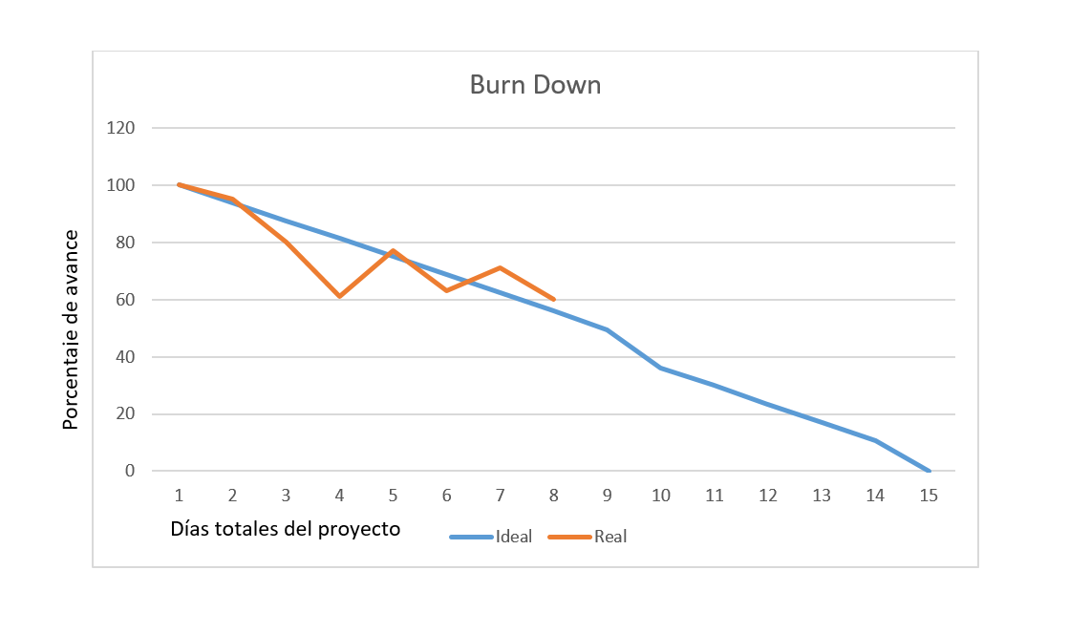
7 | Creación de la página | 71% | 2 día
8 | Testeo de bugs/fallos | 60% | 1 día
Sprint 2 | Desarroyar la web
9 | Estructura inicial de la app
10 | Conectarla con la base de datos
11 | Creación de la app
12 | Testeo de bugs/fallos
Sprint 3 | Desarroyar la app
13 | Desarroyar las finanzas
14 | Marketing
15 | Redes sociales
16 | Testeo de bugs/fallos
Sprint 4 | Puesta a punto

